상품제안서
플란넬 극세사 담요 | 상품코드: F24827

 |  |  |  |  |  |  | 02-412-0044 | www.easy1.co.kr
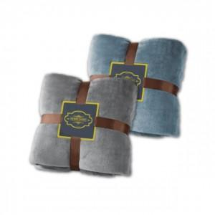

【상세/제작정보】 | <p>※ 자수인쇄 불가능합니다.</p>

【인쇄/포장옵션】 | 스티커 / 포장지포장

【공급단가】 | 수량 | 100~ | 300~ | 500~ | 1,000~ | 3,000~
*VAT별도 | 단가 | 8,620원 | 8,490원 | 8,290원 | 7,960원 | 7,630원

【상품 URL】 | https://easy1.co.kr:443/src/goods_detail.php?gdno=24827

